상품제안서
3M 이어플러그 | 상품코드: F20557

 |  |  |  |  |  |  | 02-412-0044 | www.easy1.co.kr
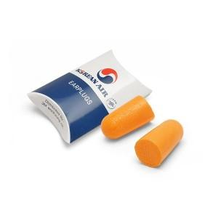

【상세/제작정보】 | <p><span style="font-size: 12pt;"><b>** 배송비- 한박스 1000개 / 5500원 별도</b></span></p>

【인쇄/포장옵션】 | 풀칼라 / 포장불가능

【공급단가】 | 수량 | 1,000~ | 2,000~ | 3,000~ | 5,000~ | 10,000~
*VAT별도 | 단가 | 960원 | 940원 | 920원 | 900원 | 880원

【상품 URL】 | http://www.easy1.co.kr/src/goods_detail.php?gdno=20557

